EVIDENCE
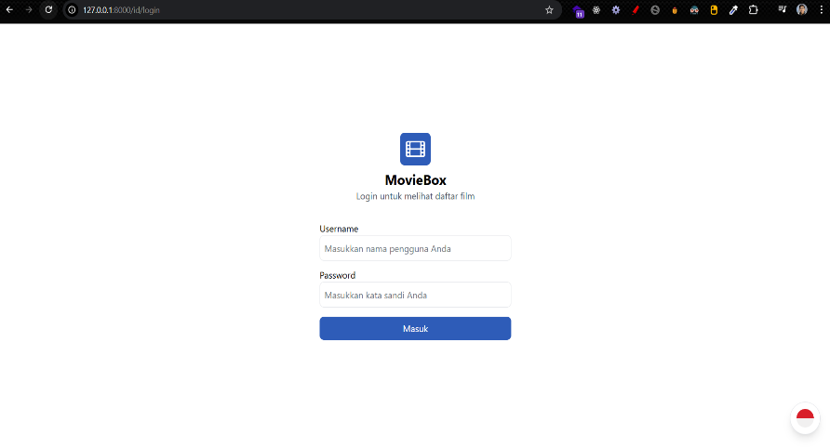
Evidence ID | Test Case ID | Screenshot
EV_001 | AUTH_SCN_001_TC_001

EV_002 | AUTH_SCN_001_TC_002 | 

EV_003 | AUTH_SCN_001_TC_003

EV_004 | AUTH_SCN_002_TC_001

EV_005 | AUTH_SCN_002_TC_002 | 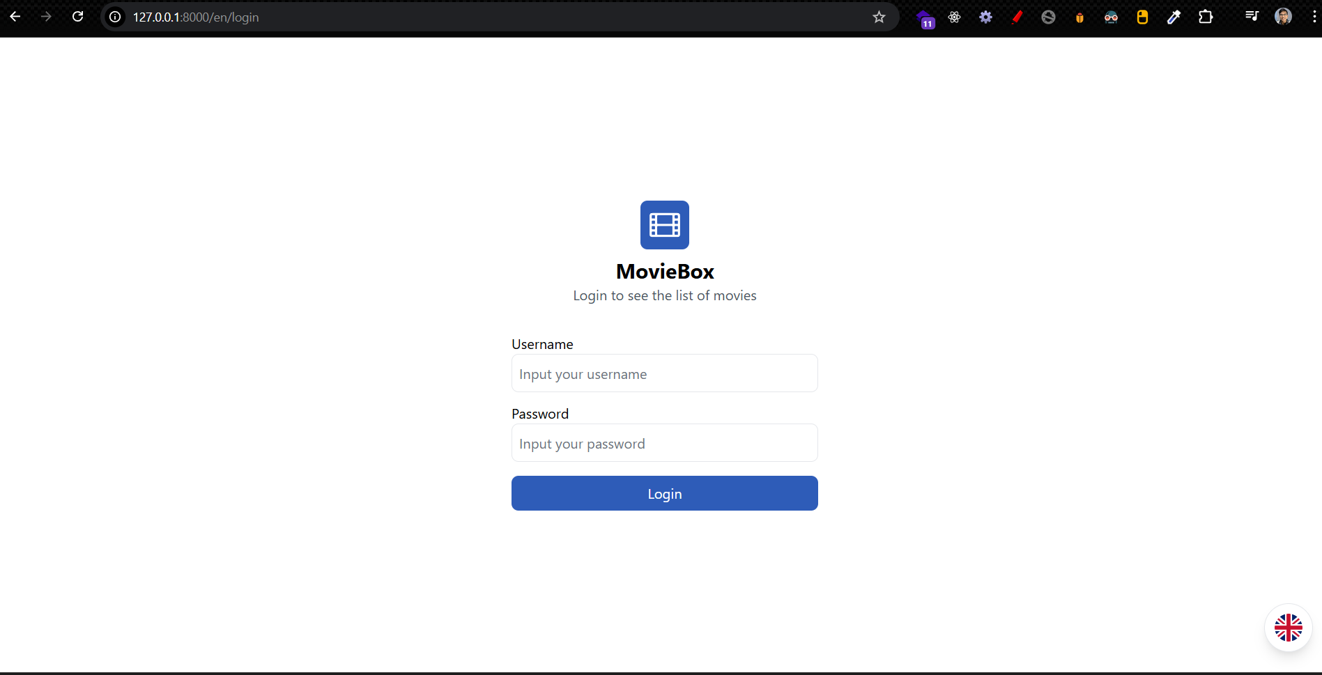

EV_006 | AUTH_SCN_003_TC_001 | 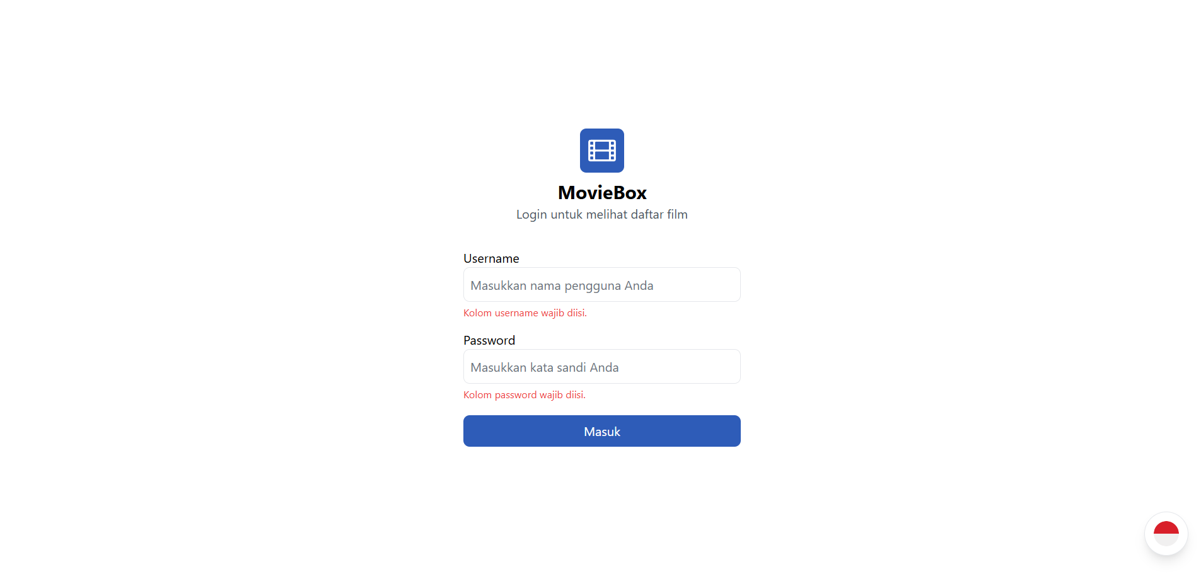

EV_007 | AUTH_SCN_003_TC_002 | 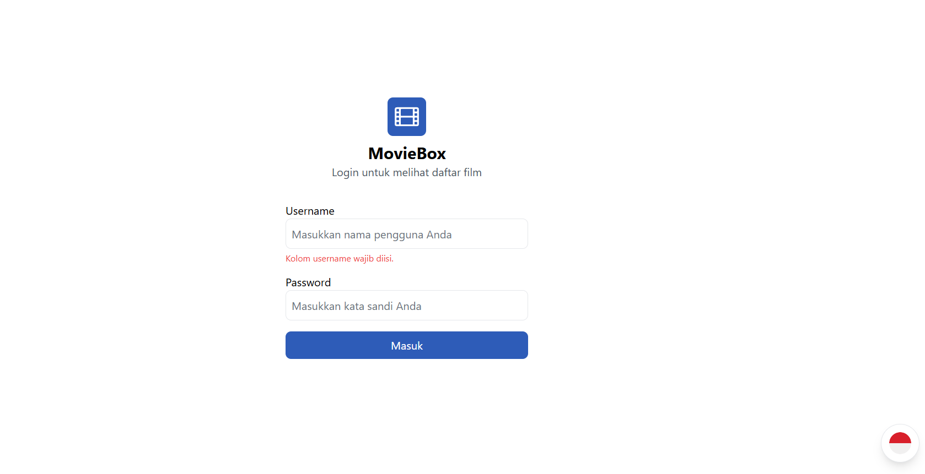

EV_008 | AUTH_SCN_003_TC_003 | 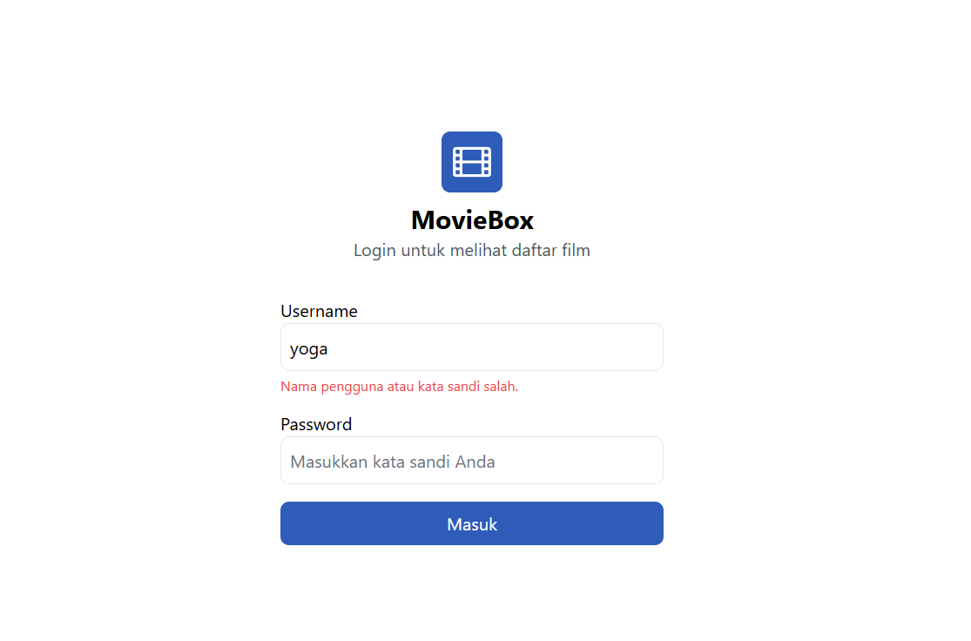

EV_009 | AUTH_SCN_004_TC_001 | 

EV_010 | MOVIES_SCN_001_TC_001

EV_011 | MOVIES_SCN_001_TC_002 | 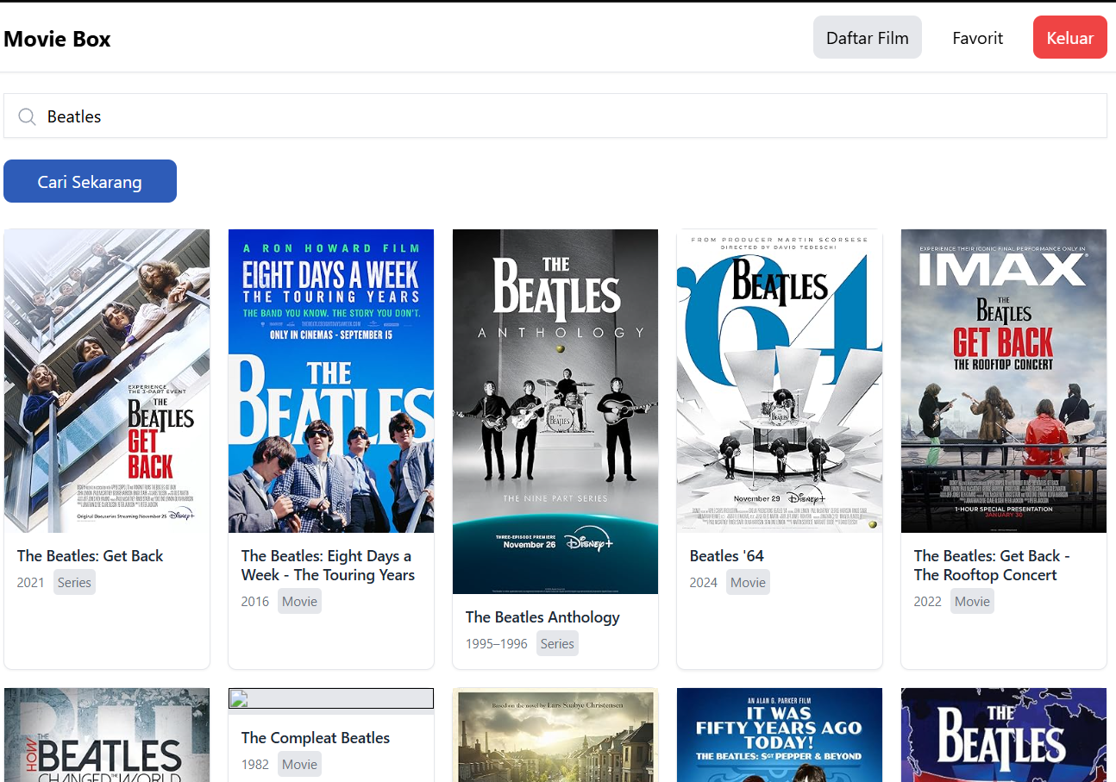

EV_012 | MOVIES_SCN_002_TC_001 | 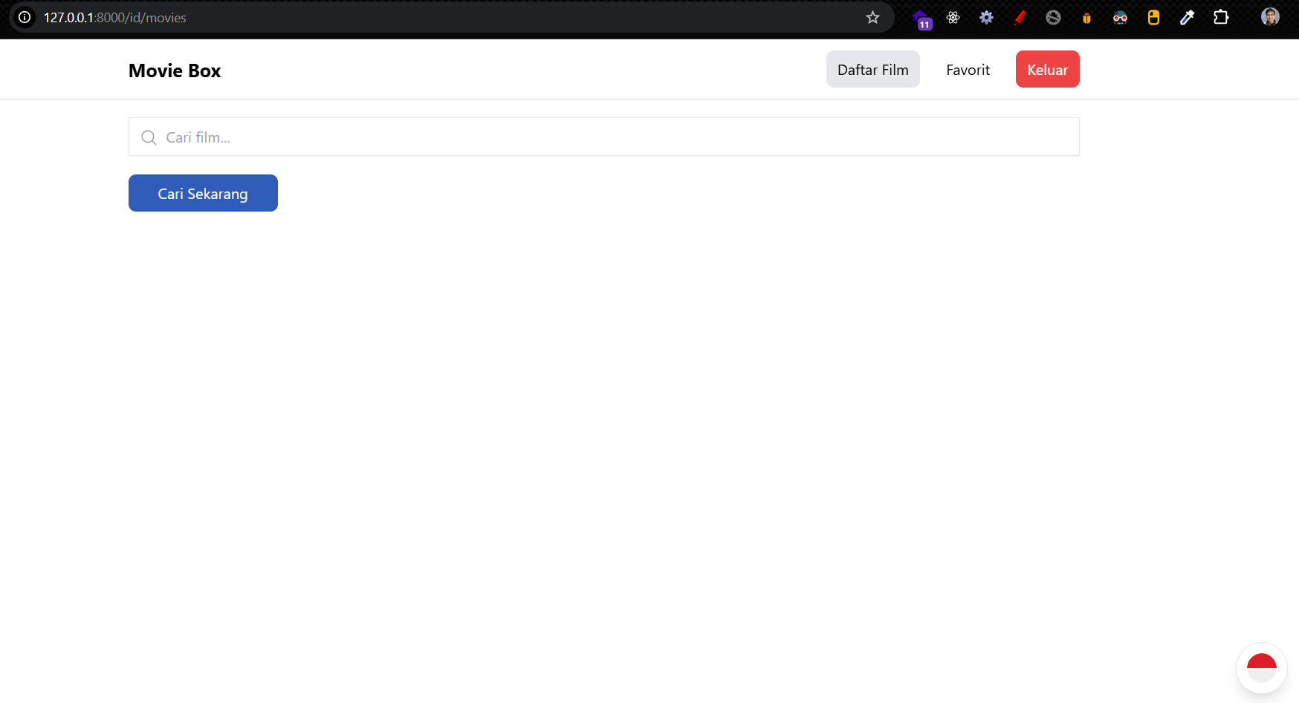

EV_013 | MOVIES_SCN_002_TC_002 | 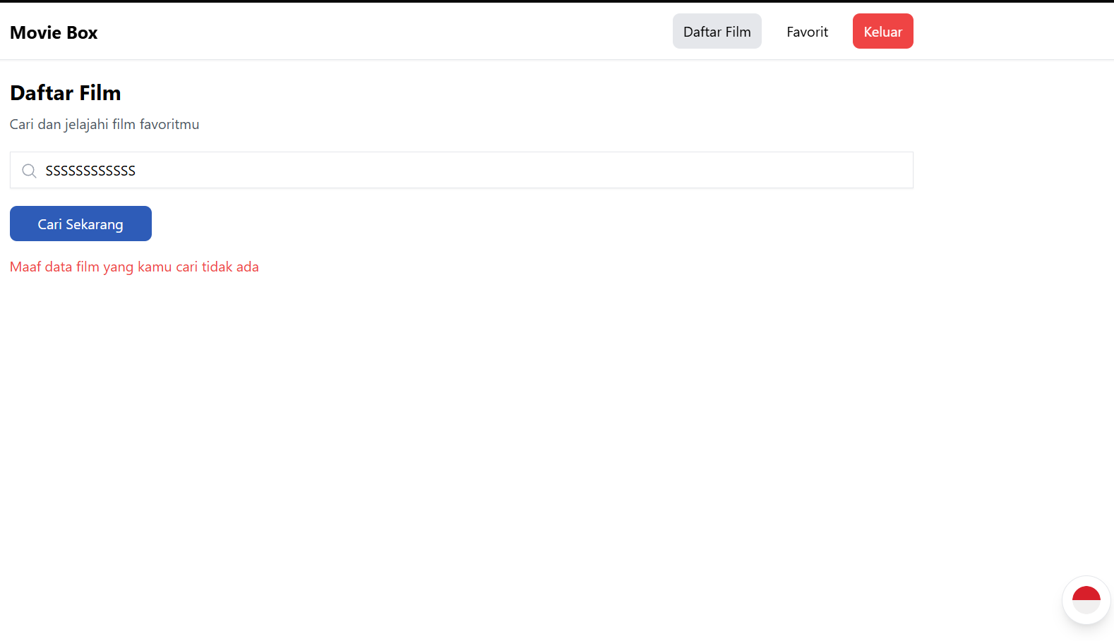

EV_014 | MOVIES_SCN_003_TC_001 | 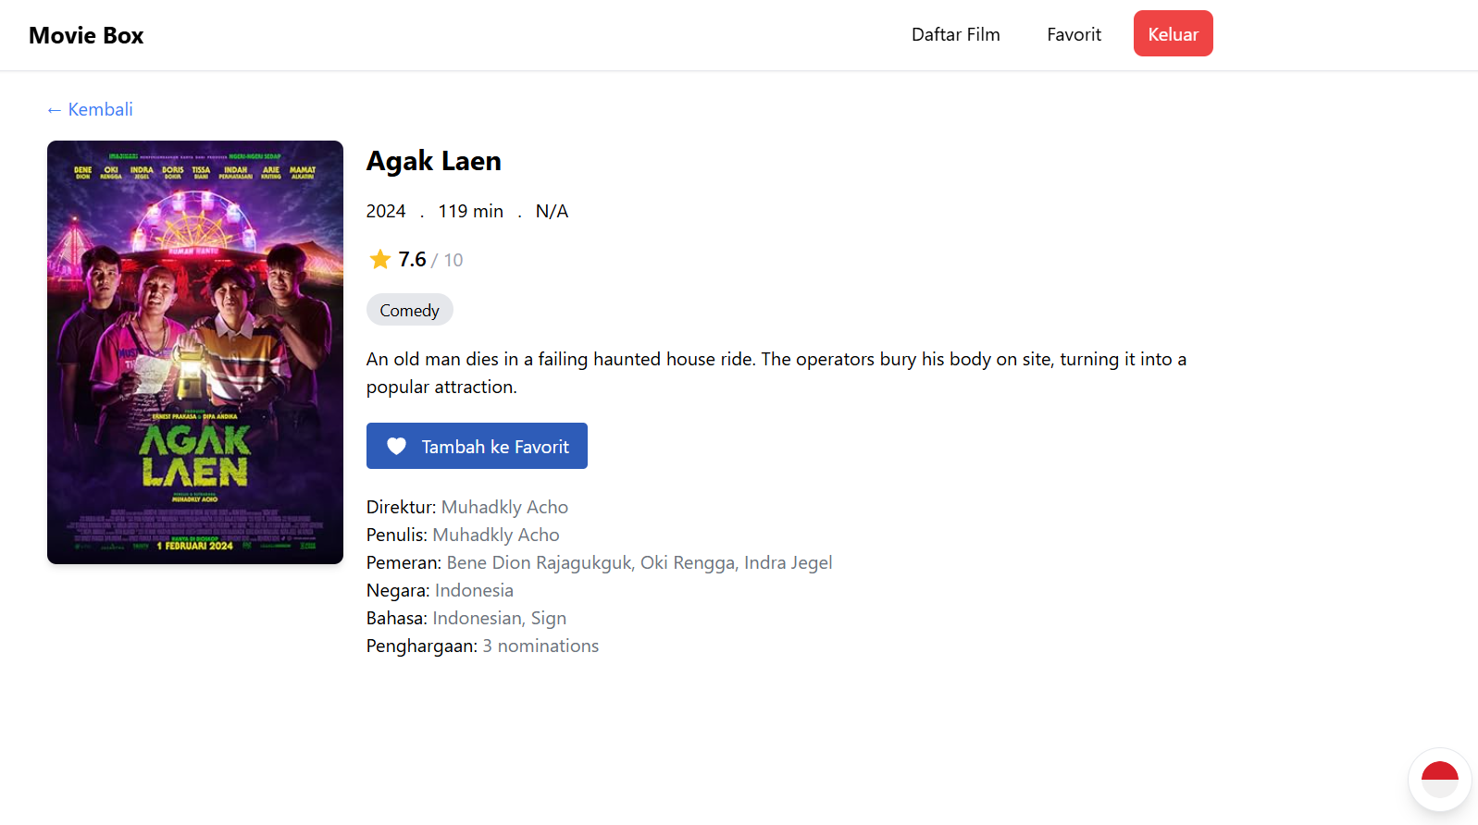

EV_015 | MOVIES_SCN_004_TC_001 | 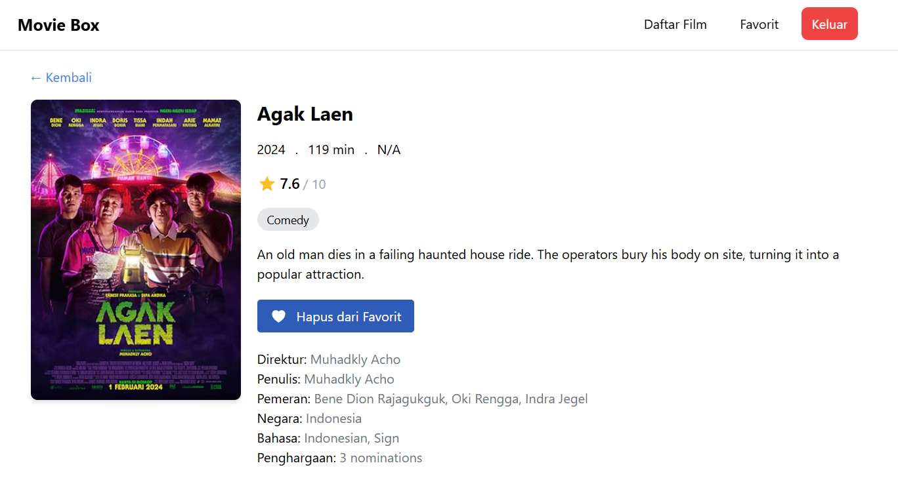

EV_016 | MOVIES_SCN_005_TC_001 | 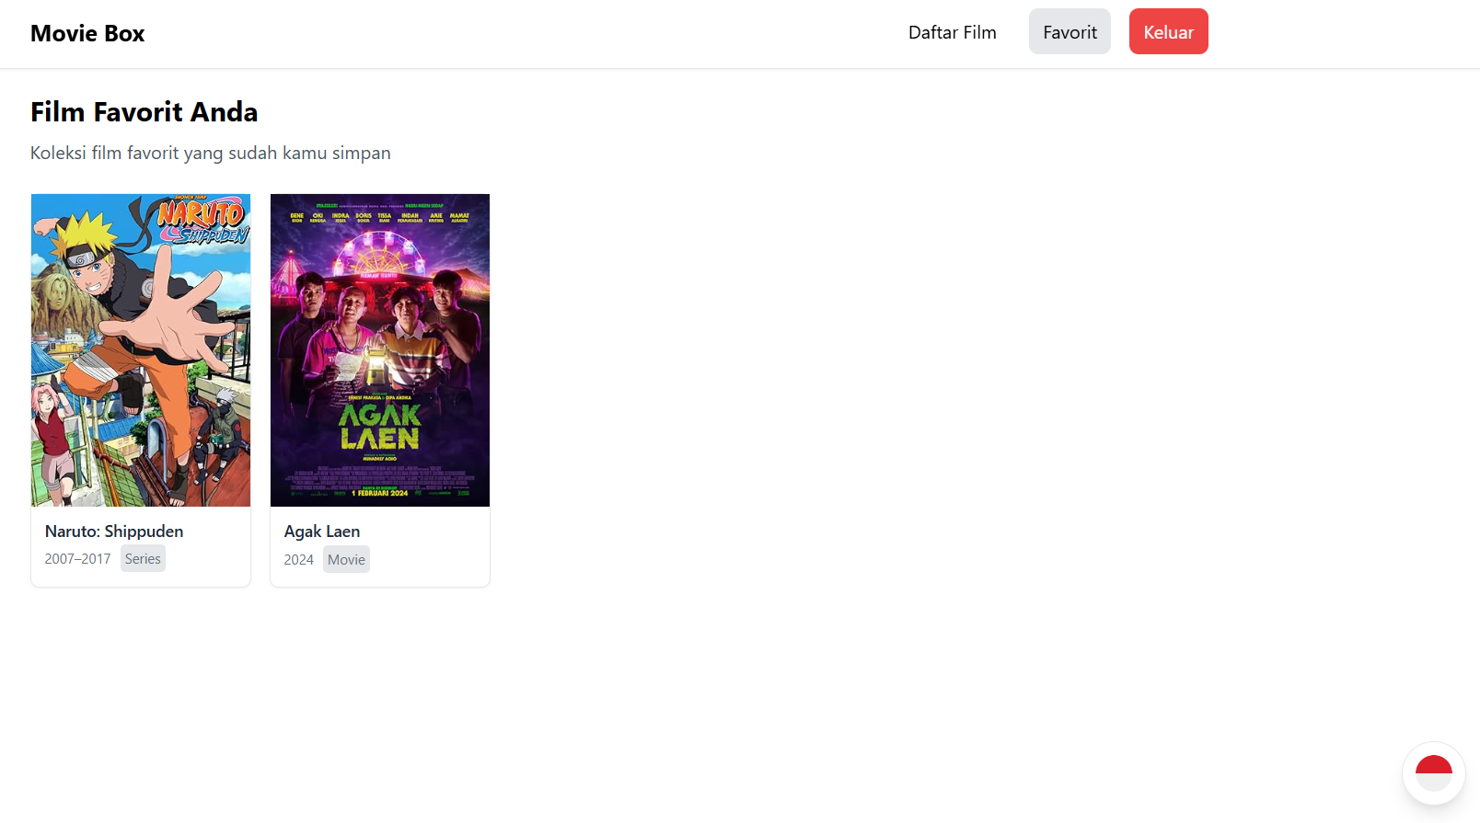

EV_017 | MOVIES_SCN_006_TC_001 | 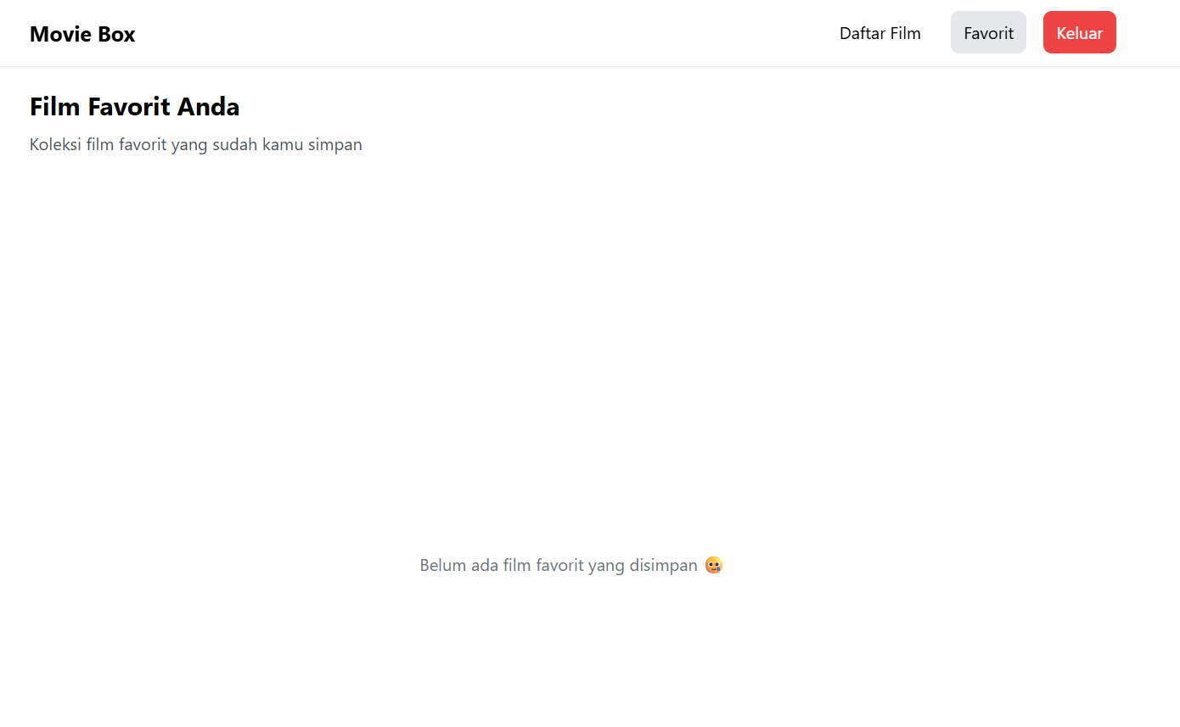

EV_018 | MOVIES_SCN_007_TC_001 | 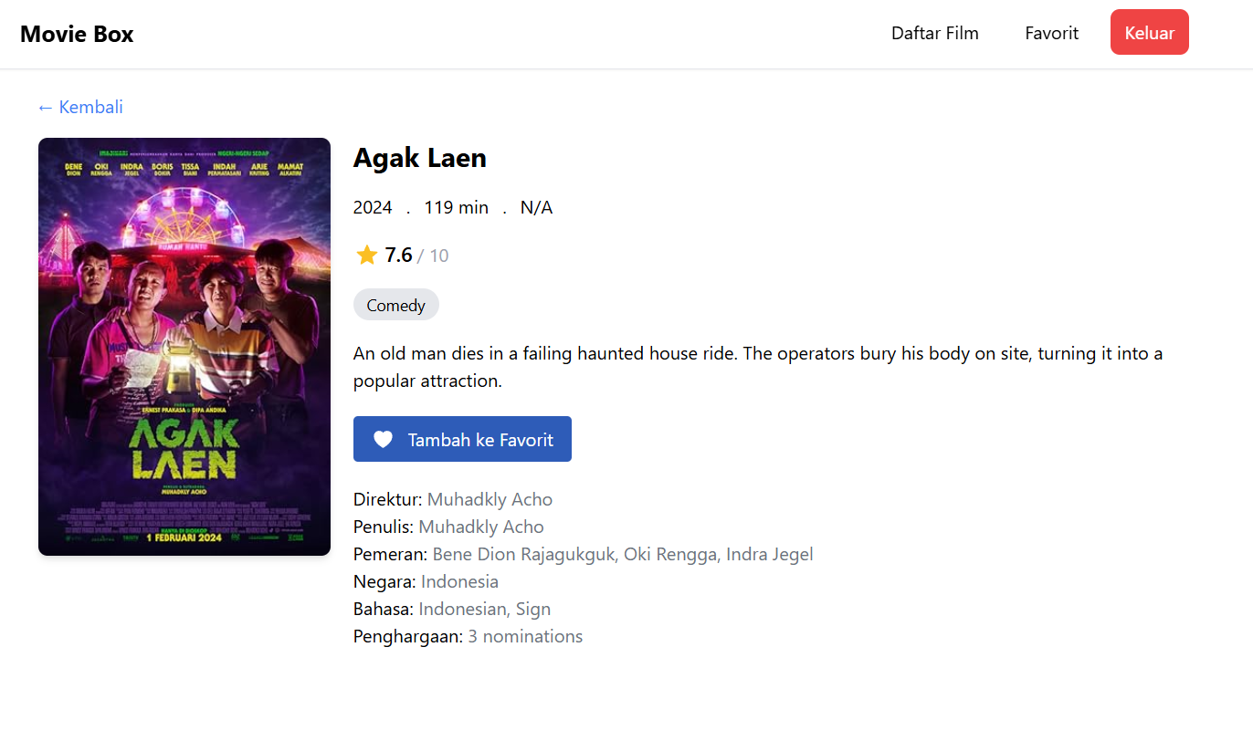

EV_019 | AUTH_SCN_005_TC_001 | 

